2.17
2.17 Yangınların orman vasfına göre dağılımı, 2024
The distribution of fires according to forest characteristics, 2024 |  |  |  |  |  |  | (Hektar - Hectare)
Orman Bölge Müdürlüğü Regional directorates of forestry | Hektar Hectare | Normal Koru | Boşluklu Kapalı Koru | Normal Baltalık | Boşluklu Kapalı Baltalık | Makilik | Ağaçlandırma Sahası
 |  | Productive High forest | Degraded High forest | Productive Coppice | Degraded Coppice | Maquis | Afforestation area
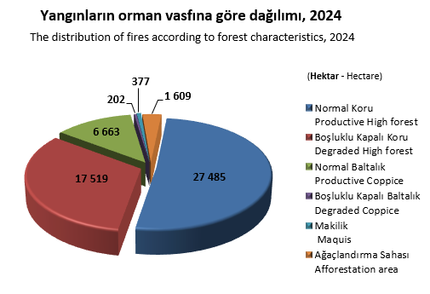
Toplam-Total | 27485 | 17519 | 6663 | 202 | 377 | 1609 | 1115
Adana | 123 | 100 | 23 | - | - | - | -
Amasya | 247 | 140 | 107 | - | - | - | -
Ankara | 253 | 160 | 93 | - | - | - | -
Antalya | 333 | 230 | 73 | - | - | 4 | 25
Artvin | 3 | 2 | 1 | - | - | - | -
Balıkesir | 261 | 201 | 60 | - | - | - | -
Bolu | 3619 | 2840 | 779 | - | - | - | -
Bursa | 734 | 390 | 343 | - | - | 1 | -
Çanakkale | 479 | 309 | 170 | - | - | - | 1
Denizli | 2653 | 2006 | 647 | - | - | - | -
Elazığ | 732 | 180 | 279 | 130 | 144 | - | -
Erzurum | 2 | 1 | - | - | - | 1 | -
Eskişehir | 144 | 57 | 31 | - | 54 | - | 2
Giresun | 107 | 83 | 24 | - | - | - | -
Hatay | 290 | 261 | 29 | - | - | - | -
Isparta | 42 | 24 | 18 | - | - | - | -
İstanbul | 583 | 322 | 261 | - | - | - | -
İzmir | 9176 | 4682 | 1965 | - | 3 | 1445 | 1081
K.Maraş | 992 | 506 | 329 | - | - | 157 | -
Kastamonu | 74 | 70 | 5 | - | - | - | -
Kayseri | 228 | 82 | 140 | 6 | - | - | -
Konya | 64 | 43 | 21 | - | - | - | -
Kütahya | 121 | 74 | 47 | - | - | - | -
Mersin | 69 | 37 | 32 | - | - | - | -
Muğla | 3466 | 3009 | 454 | - | - | - | 3
Sakarya | 60 | 54 | 6 | - | - | - | -
Sinop | 66 | 64 | 2 | - | - | - | -
Şanlıurfa | 1042 | 181 | 615 | 67 | 176 | - | 3
Trabzon | 86 | 73 | 13 | - | - | - | -
Zonguldak | 145 | 110 | 35 | - | - | - | -
DKMPGM | 1291 | 1230 | 61 | - | - | - | -
Not(1):Tarım ve Orman Bakanlığı Doğa Koruma ve Milli Parklar Genel Müdürlüğü (DKMPGM) sorumluluğunda bulunan millipark, tabiat parkı gibi sahalarda meydana gelen yangın verileri ayrı bir başlık altında sınıflandırılmıştır. |  |  |  |  |  | Note(1):Fire data occurring in areas such as national parks and nature parks, which are under the responsibility of the Ministry of Agriculture and Forestry, General Directorate of Nature Conservation and National Parks, are classified under a separate heading.

Not(2): 28 Ekim 2021 tarih ve 31642 sayılı Resmi Gazetede yayınlanarak yürürlüğe giren 4640 sayılı Cumhurbaşkanı Kararı ile kuruluş merkezi Sinop İli olmak üzere Sinop Orman Bölge Müdürlüğü kurulmuştur. |  |  |  |  |  | Note(2): With the President's Decision No. 4640 published in the Official Gazette dated 28 October 2021 and numbered 31642, Sinop Regional Directorate of Forestry was established, with the center of establishment in Sinop Province

Not(3): 19 Kasım 2021 tarih ve 31664 sayılı Resmi Gazetede yayınlanarak yürürlüğe giren 4813 sayılı Cumhurbaşkanı Kararı ile kuruluş merkezi Hatay İli olmak üzere Hatay Orman Bölge Müdürlüğü kurulmuştur. |  |  |  |  |  | Not(3): With the President's Decision No. 4813 published in the Official Gazette dated 19 November 2021 and numbered 31664, Hatay Regional Directorate of Forestry was established, with the center of establishment in Hatay Province.

